Service Flow
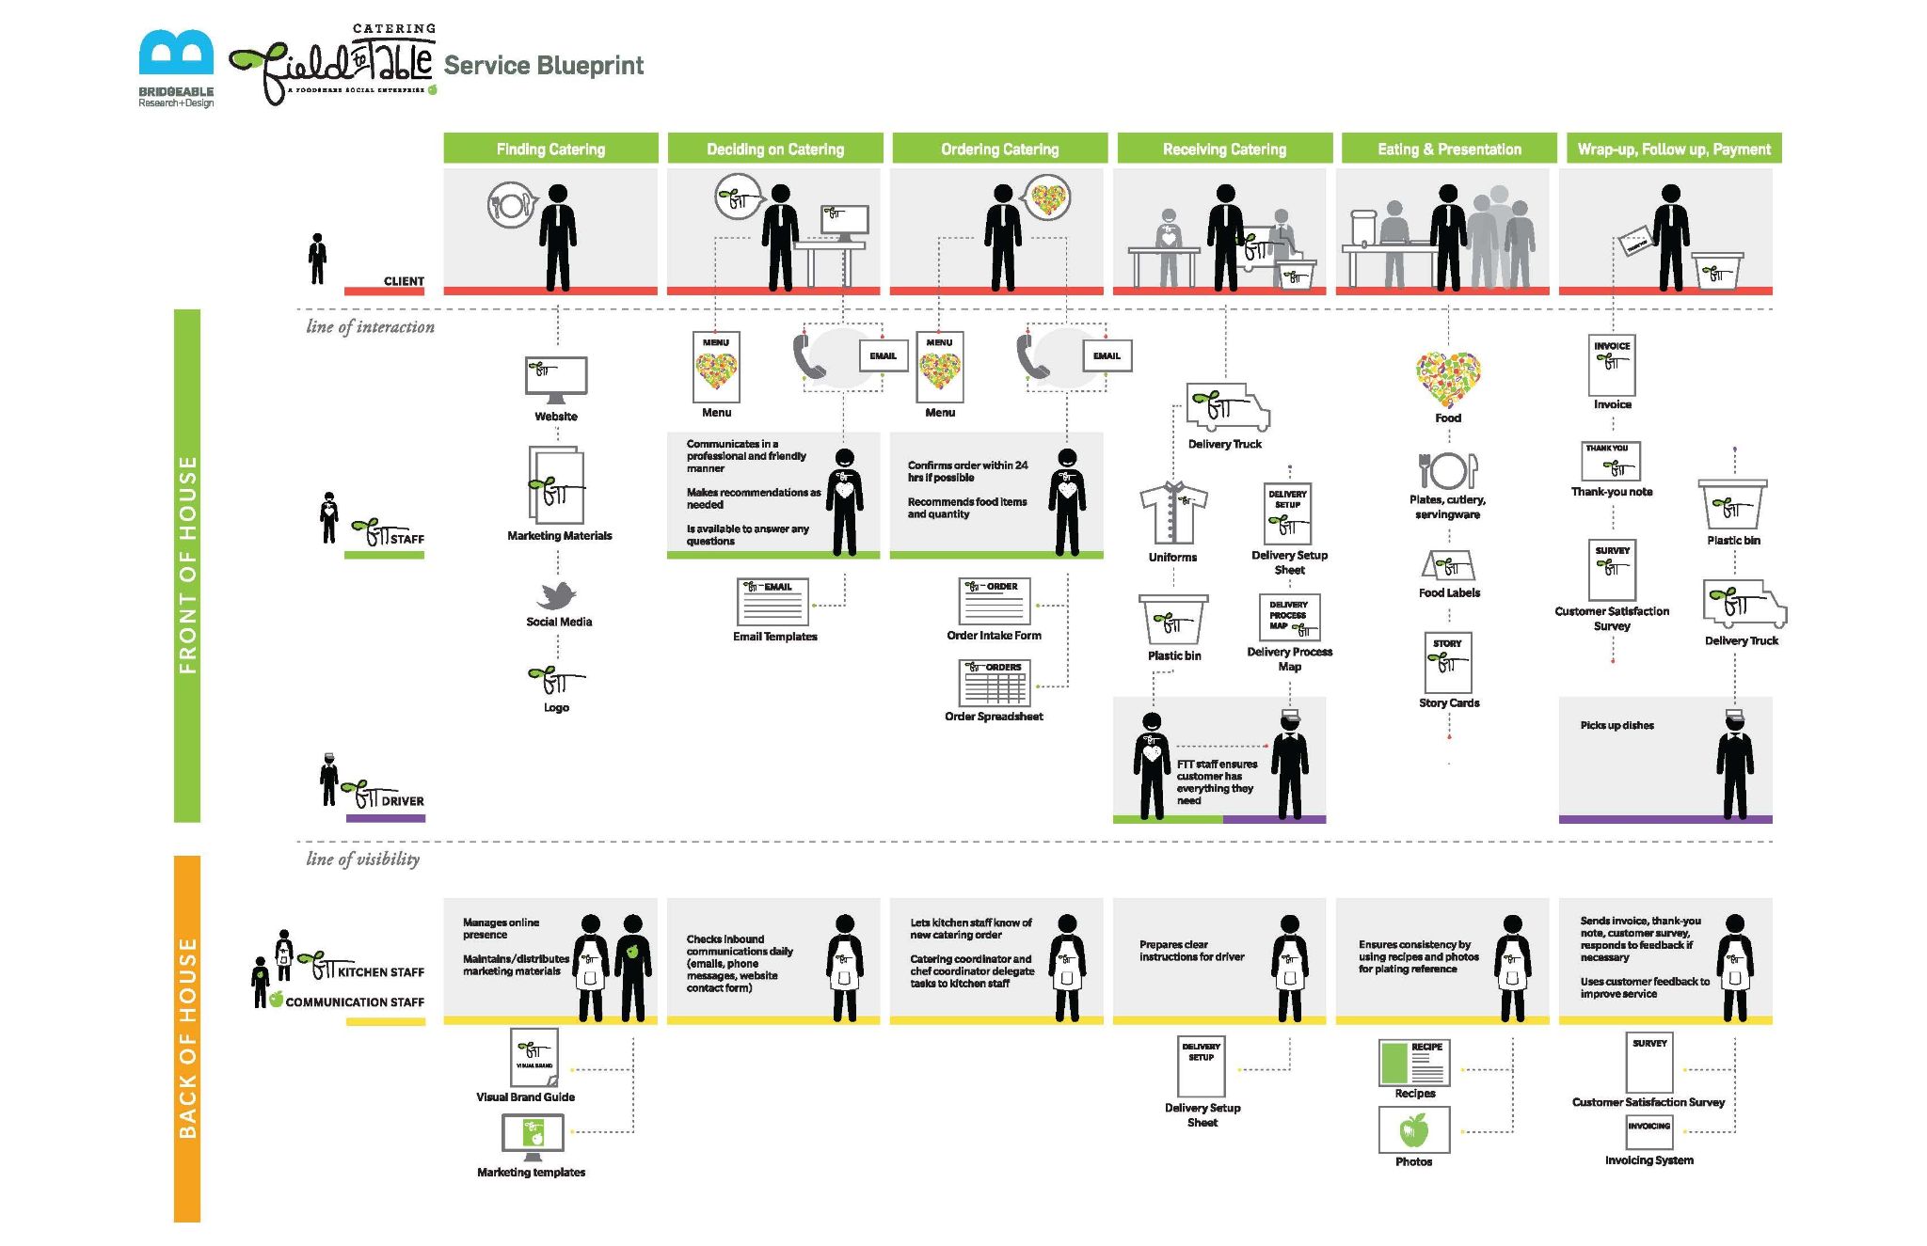
Service Blueprint : Quy trình mua hàng của Khách hàng
 | Time
 | Evidence | Website
 | CustomerJourney | Action 1 | Action 2 | Action 3 | Action 4 | Action 5 | Action 6
 | CLIENT | Visit website | Visit store, browser applicant + sale | Discusses features, price, availability with saleperson | Make order | Implement | Post-action

 | Line of interaction
FRONT OF HOUSE | STAFF

 | Technology | Support chat

 | Line of Visibility
BACK OF HOUSE | BACKSTAGE STAFF | Responds to chat question

 | COMMUNICATION STAFF

